맥스런포토엡시스템유스케이스
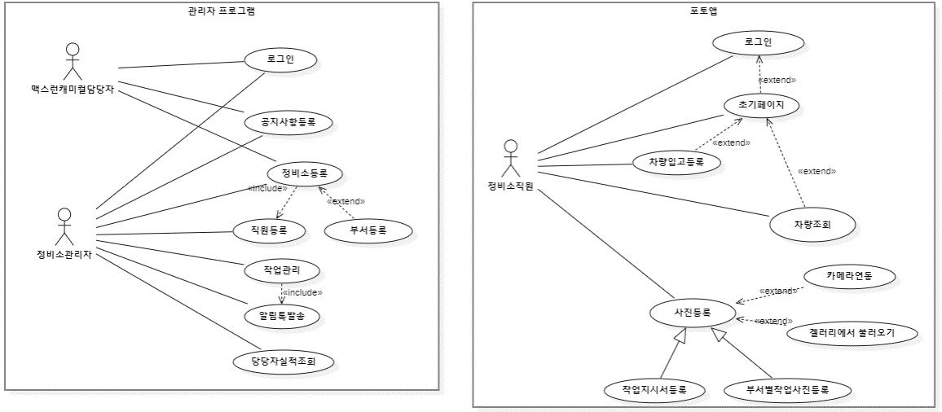

질문
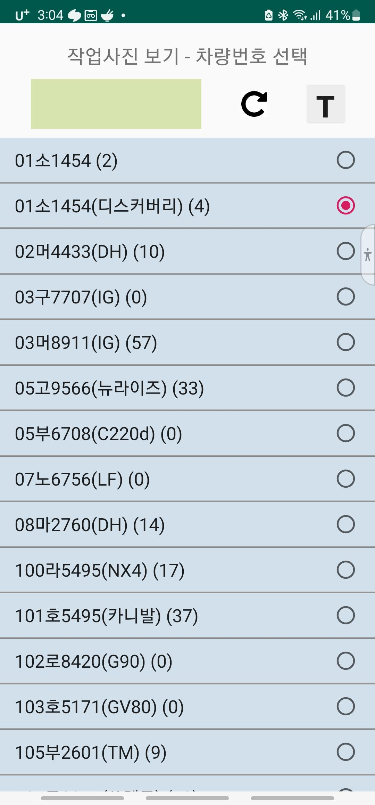
1. 사진관리

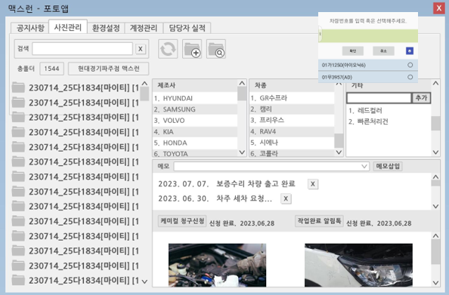
 | 1. 해당 PC 의 차량별 폴더 목록이 맞나요?

2
 | 2. 제조사, 차종, 기타
 |  | 좌측 폴더목록과 우측이 이 부분이 연동되어서 동적으로
 |  | 데이터가 조회되고 그럴 거 같은데….
1
 |  | 기타항목의 정확한 용도는 무언가요?
 |  | ** 이런 코드성 데이터들은 미리 초기데이터로 제공해주시면
 |  | 고맙겠습니다.

3
 | 3. 메모는 입력 해서 언제 어떤 용도로 사용되는 건가요?
 | 보내주신 요건에서는 해당 내용을 파악할 수 없습니다

 | 4. 알림톡은 캐미컬청구, 작업완료시라고 정의해주셨는데 … 작업완료 이벤트는 어디서 발생하는건가요?
4
 | 5. 아래 보여지는 사진은 좌측 선택된 폴더의 사진목록인가요?

5

 | 6. 압축프로그램과 연동이 필요한가요?
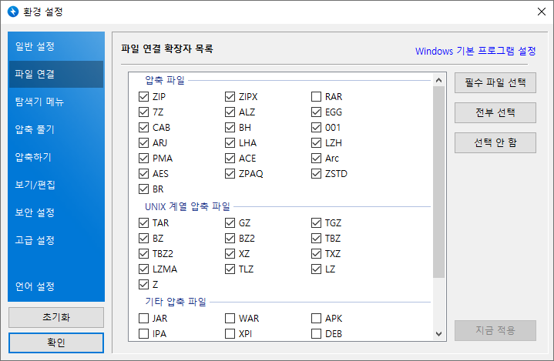
6

2. 환경설정

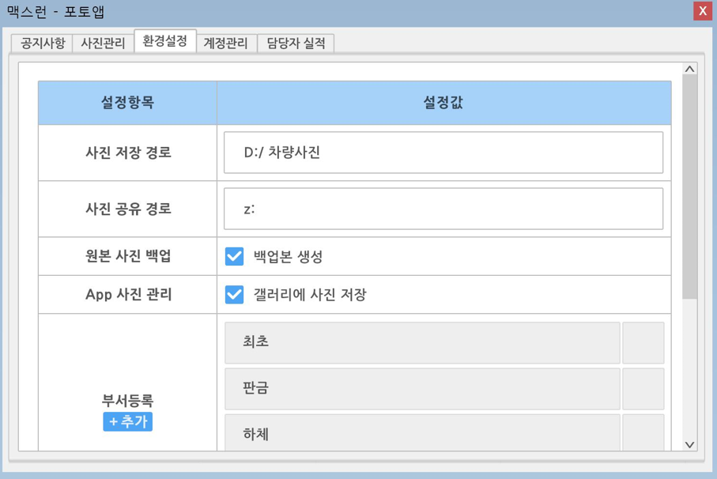
 |  |  |  | 1. 사진공유 경로는 무언가요?

 |  |  |  | 2. 서버에 모든 원본 이미지 파일이 있는데 백업본이 필요한가요?

 |  |  |  | 3. 갤러리에 사진저장은 어떤 용도인지요? 각 폰 설정을 이 값으로 통일하시려는 의도신가요?

1

2

3

3. 계정관리
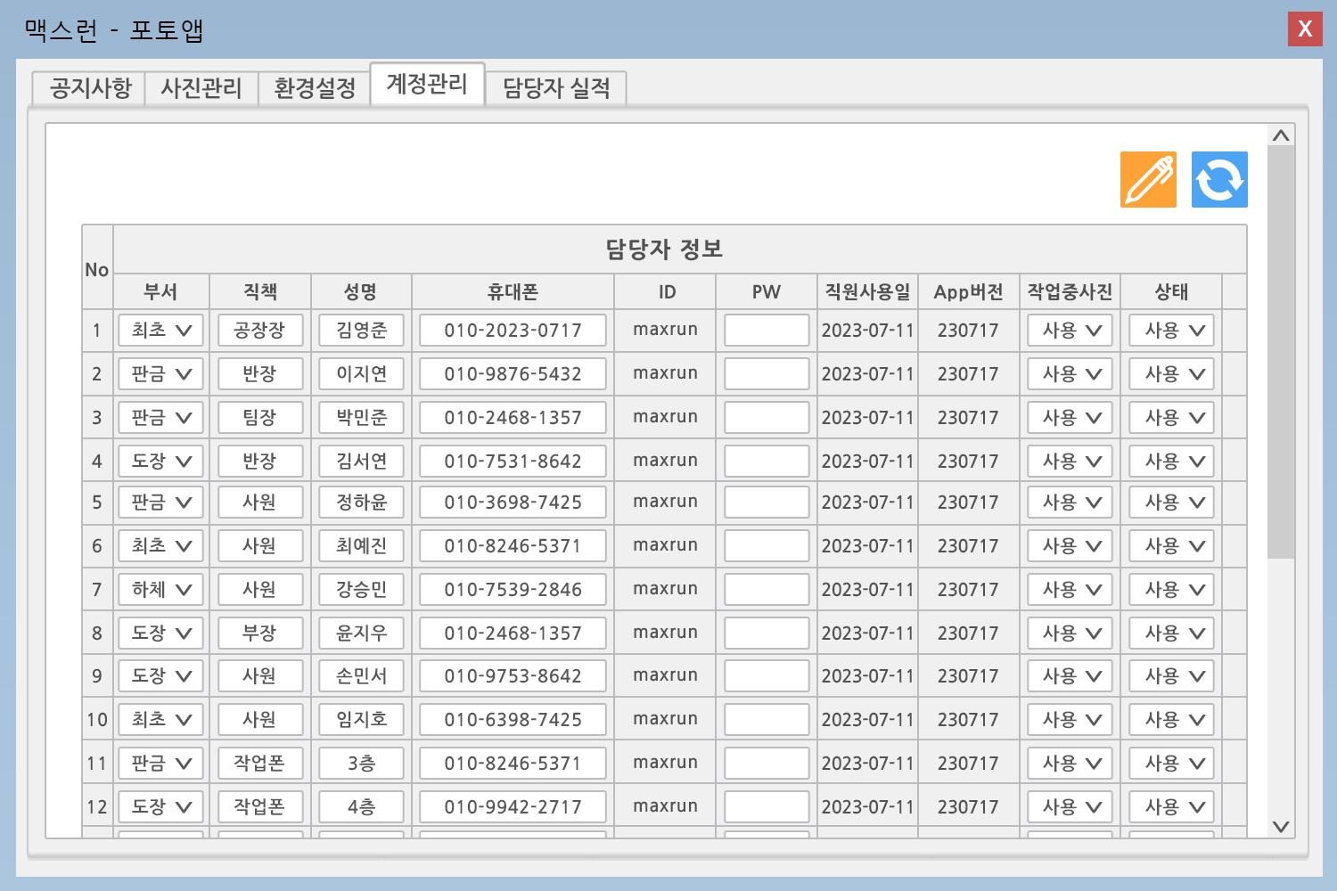

1
2
 |  |  |  | 1. 작업중 사진에 대해서 설명해주세요

 |  |  |  | 2. 상태에 대해서 설명해주세요

4.담당자 실적
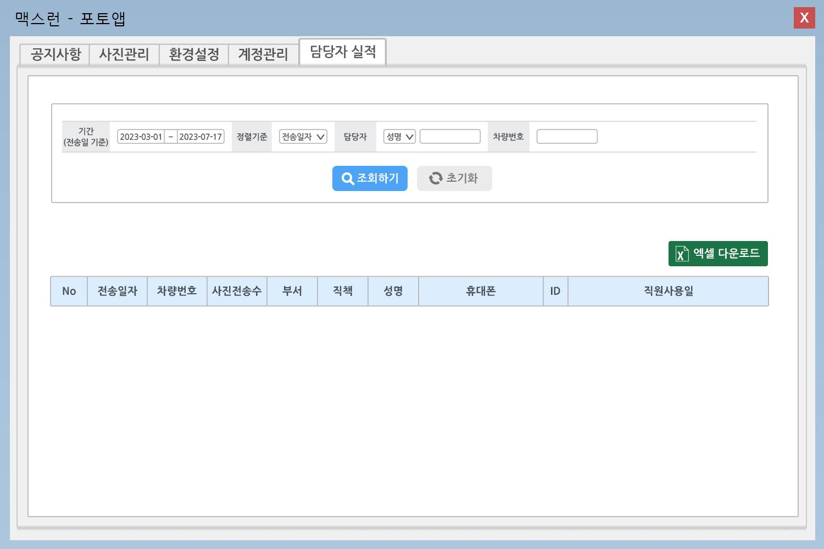

 |  |  | *** 사진전송이라는 다소 생소한 개념에 대한 정의가 필요합니다
 |  |  | 캐미컬 전송인지, 보험회사 전송인지….. 그런 것을 의미하시는 것인지, 지금 시스템 상에서는 그런 기능요건은 없습니다

 |  |  | 1. 사진전송수의 정확한 정의 필요
 |  |  | 2. 직원사용일의 정확한 정의 필요
1
2

5. REQ005, REQ006 에 대한 명확한 설명이 필요합니다. 아래와 같은 UI 가 언제 어떤 화면에서 필요하시다는건지요?
REQ005
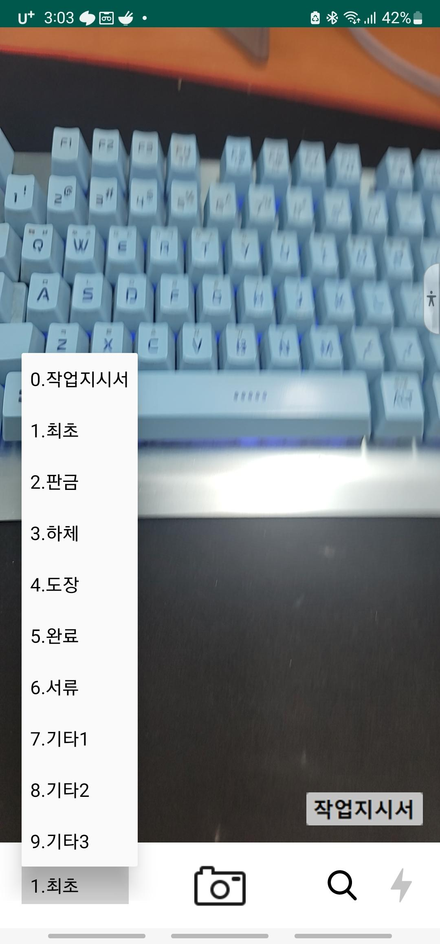

REQ006

